Feuil1
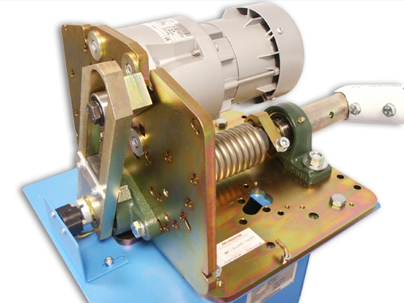
Moteur (°) | BRUT MESURE Coulisseau (mm) | BRUT MESURE Lisse (°) | MESURE Coulisseau (mm) | MESURE Lisse (°) | SIMU Coulisseau (mm) | SIMU Lisse (°) | CONS Coulisseau (mm) | CONS Lisse (°)
-30 |  |  | -96 | -46
-20 |  |  | -96 | -46
-10 |  |  | -96 | -46
0 |  |  | -96 | -46
10 |  |  | -96 | -46
20 |  |  | -96 | -46
30 |  |  | -96 | -46
40 |  |  | -96 | -46
50 |  |  | -96 | -46
60 |  |  | -96 | -46
70 |  |  | -96 | -46
80 |  |  | -96 | -46
90 |  |  | -96 | -46
100 |  |  | -96 | -46
110 |  |  | -96 | -46
120 |  |  | -96 | -46
130 |  |  | -96 | -46
140 |  |  | -96 | -46
150 |  |  | -96 | -46
160 |  |  | -96 | -46
170 |  |  | -96 | -46
180 |  |  | -96 | -46
190 |  |  | -96 | -46 |  |  |  |  | Noms :
 | MESURE Coulisseau (mm) | SIMU Coulisseau (mm) | CONS Coulisseau (mm)
-30 | -96
-20 | -96
-10 | -96
0 | -96
10 | -96
20 | -96
30 | -96
40 | -96
50 | -96
60 | -96
70 | -96
80 | -96
90 | -96
100 | -96
110 | -96
120 | -96
130 | -96
140 | -96
150 | -96
160 | -96
170 | -96
180 | -96
190 | -96
200 | -96
210 | -96
 | MESURE Lisse (°) | SIMU Lisse (°) | CONS Lisse (°)
-30 | -46
-20 | -46
-10 | -46
0 | -46
10 | -46
20 | -46
30 | -46
40 | -46
50 | -46
60 | -46
70 | -46
80 | -46
90 | -46
100 | -46
110 | -46
120 | -46
130 | -46
140 | -46
150 | -46
160 | -46
170 | -46
180 | -46
190 | -46
200 | -46
210 | -46
200 |  |  | -96 | -46
210 |  |  | -96 | -46 |  |  |  |  | Classe
REF | 96 | 46

